歷史租賃次數
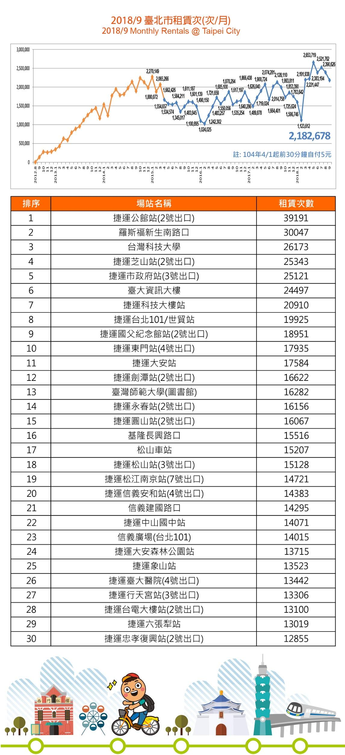
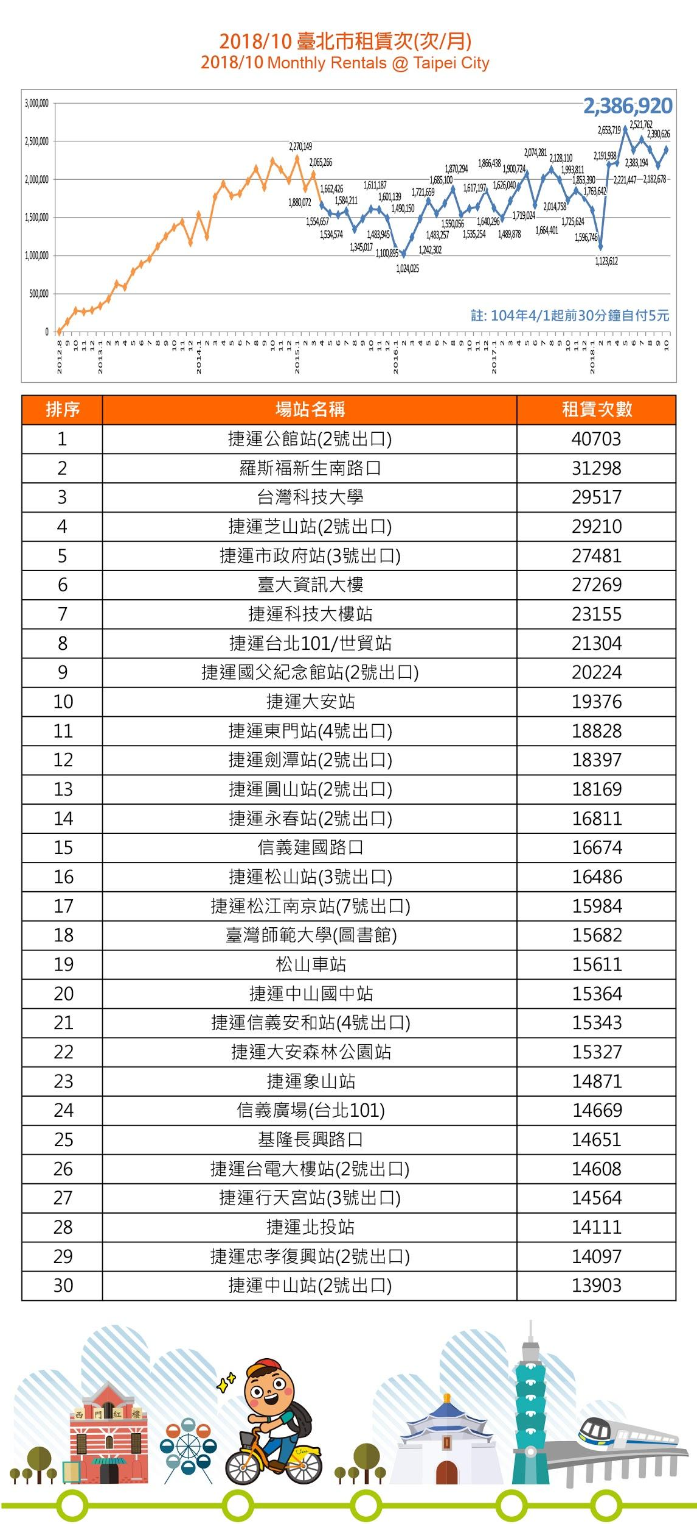
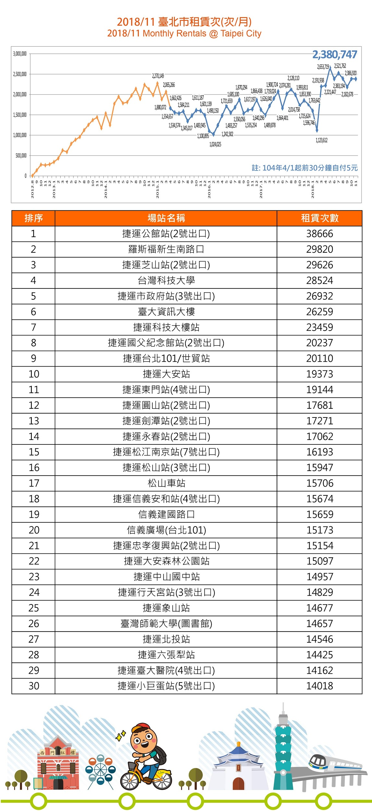
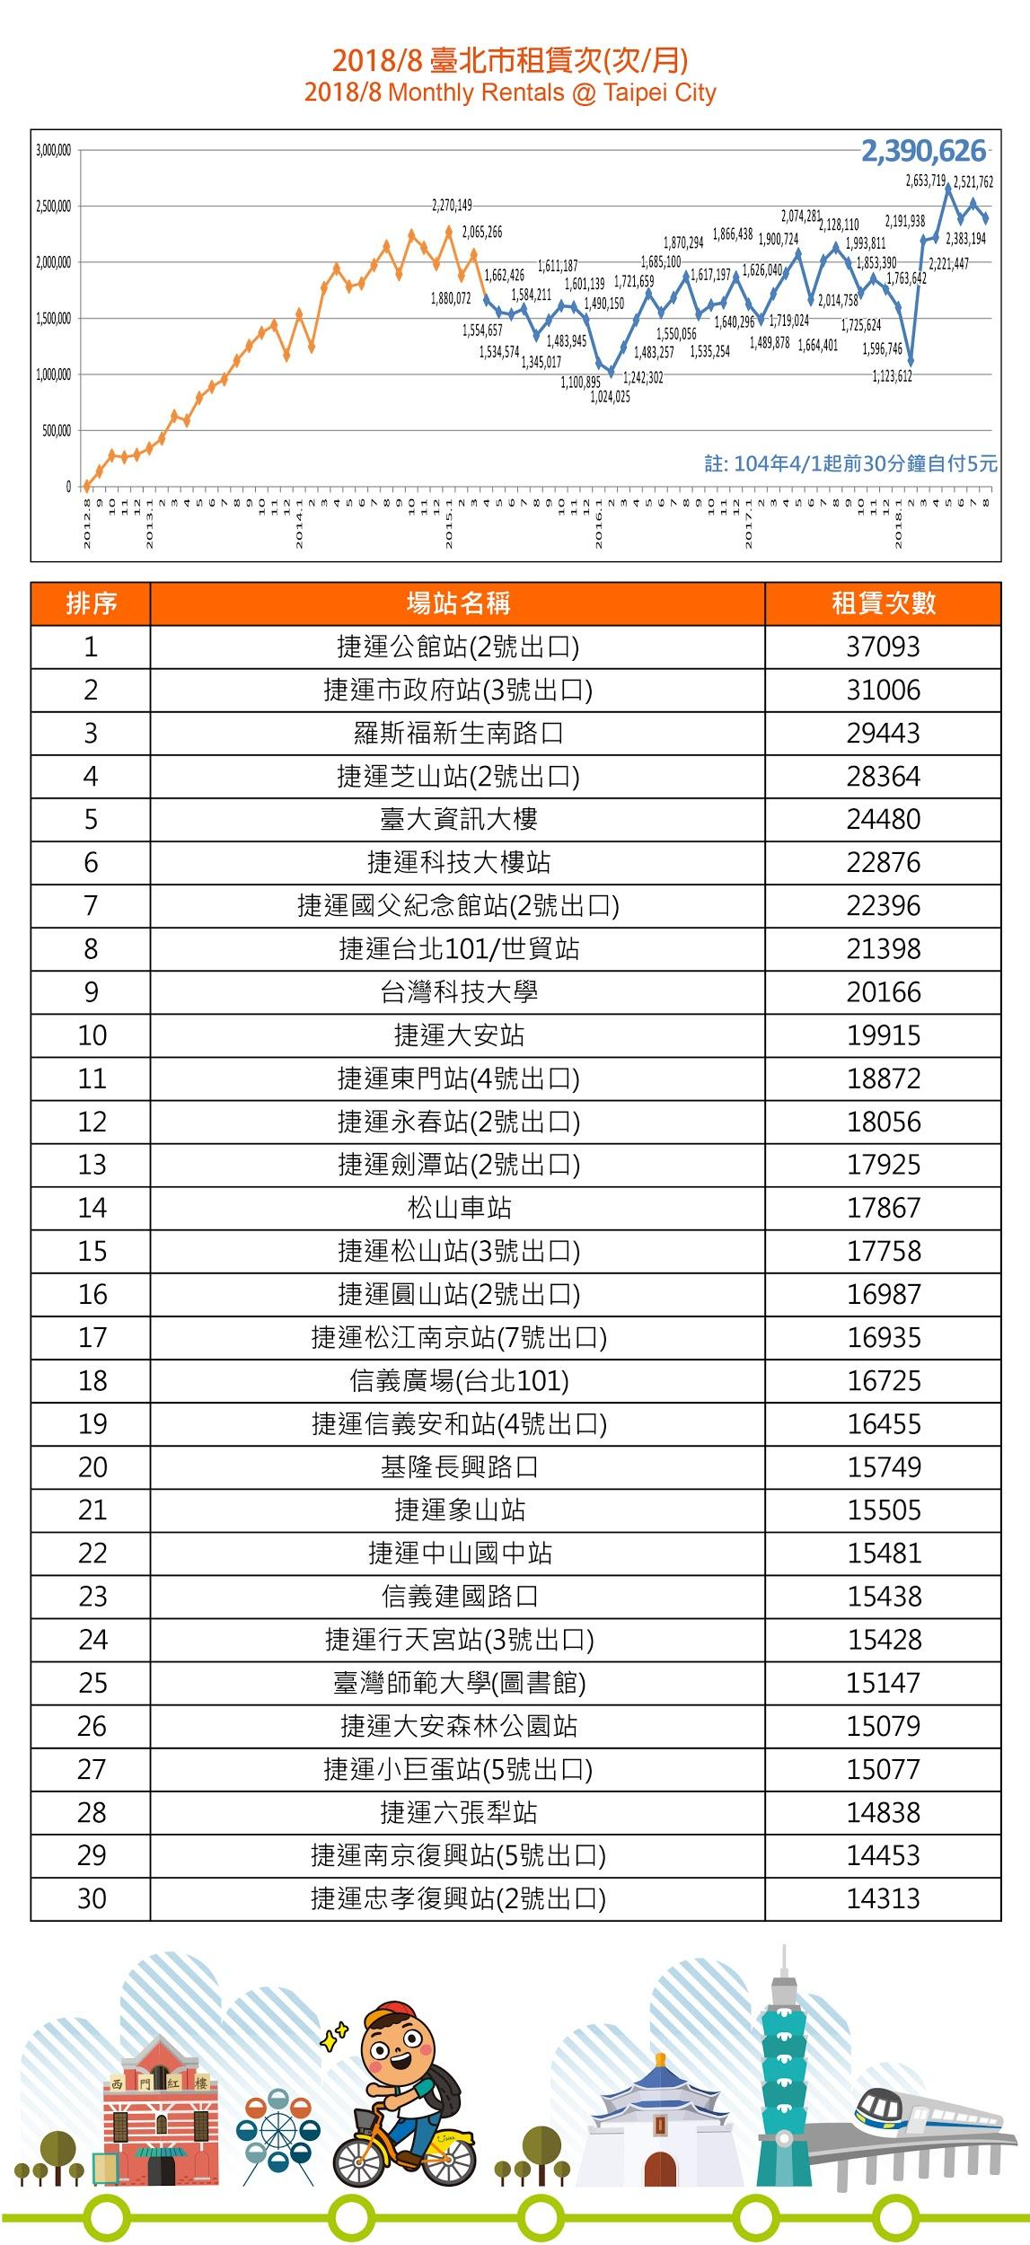
租借次數月份 | 租借次數 | 場站車格變化
1月 | 1596746 |  | 2018-08-15 | 2018-09-05
2月 | 1123612 | 場站345 | 28 | 52
3月 | 2191938
4月 | 2221447 |  | 2018-07-25 | 2018-07-26
5月 | 2653719 | 場站305 | 30 | 46
6月 | 2383194
7月 | 2521762 |  | 2018-09-13 | 2018-09-16
8月 | 2390626 | 場站119 | 56 | 68
9月 | 2182678
10月 |  |  | 2018-10-02 | 2018-10-03
11月 |  | 場站131 | 34 | 52
12月

